調査票
アンケート調査票
▼こちらからも回答いただけます
（Googleフォーム）
 |  |  |  |  | 欄に、回答の記入及び該当項目のチェックをお願いします。

 | 最初にご回答者様の所属・氏名・連絡先等についてご記入ください。

 | 会社名
 | 住所 |  | 本社
 |  |  | 回答者勤務地
 | 回答者 |  | 部署名
 |  |  | 氏名
 | 連絡先 |  | 電話番号
 |  |  | メールアドレス

 | 貴社が該当する業界分野を選択してください。（複数回答可）
 |  | 1 | プラントメーカー
 |  | 2 | 重電メーカー
 |  | 3 | ゼネコン
 |  | 4 | 処理施設メンテナンス
 |  | 5 | コンサルタント
 |  | 6 | 管路メンテナンス
 |  | 7 | 管更生工事事業者
 |  | 8 | その他

 |  | その他の内容を自由に記入してください。

 |  | 記入にあたっての説明・注意事項
 |  | (1) | 帳票は質問に従って「選択肢」よりご回答ください。
 |  | (2) | 選択肢による回答は、プルダウンメニュー（▼印）のリストから選択してください。
 |  | (3) | すべての設問に自由記入欄を設けていますので、特筆すべきことがございましたら積極的にご記入ください。
 |  | (4) | 回答につきましては、エクセルシートに記入いただき、依頼文に記載の提出期限までに下記委託先まで、Eメールで送信してください。（Googleフォームからも回答が可能です）
 |  |  | 〇提出期限： |  |  | 2025年12月19日（金）17時締切
 |  |  | 〇問い合わせ及び提出先：
 |  |  | （株）福山コンサルタント 交通環境マネジメント事業部 交通計画グループ 竹野、難波 宛
 |  |  | 〇Eメール：t.nanba＠fukuyamaconsul.co.jp

 | 【今回の説明会について】

 | 【問1】 |  | 本調査に関する説明会の内容の理解度を教えてください。

 |  |  | 1 | 理解できた
 |  |  | 2 | あまり理解できなかった
 |  |  | 3 | 理解できなかった
 |  |  | 4 | 説明会に参加していない

 |  |  | 補足説明やその他の内容を自由に記入してください。

 | 【貴社の受注実績について】

 | 【問2】 |  | 業務範囲について、貴社が単独で受注実績のある、もしくはSPC・JVで担当したことのある工種に〇をお願いします。（該当する項目に「○」を選択(複数回答可)） ※大竹市の受注実績のみならず、貴社の全国での受注実績を選択ください。

 |  |  | 処理場に関する業務
 |  |  | 維持管理業務 |  |  |  |  | 運転管理業務
 |  |  |  |  |  |  |  | ユーティリティ調達・管理業務
 |  |  |  |  |  |  |  | 緊急対応業務
 |  |  |  |  |  |  |  | 修繕業務
 |  |  |  |  |  |  |  | 水質分析業務
 |  |  |  |  |  |  |  | 機械設備の保守点検業務
 |  |  |  |  |  |  |  | 電気設備の保守点検業務
 |  |  |  |  |  |  |  | 台帳管理（データ管理）業務
 |  |  |  |  |  |  |  | 災害対応業務
 |  |  |  |  |  |  |  | 施設衛生管理（清掃等）
 |  |  | 改築・更新業務 |  |  |  |  | 更新計画策定業務
 |  |  |  |  |  |  |  | 詳細設計業務
 |  |  |  |  |  |  |  | 単純更新業務
 |  |  |  |  |  |  |  | 改築業務
 |  |  |  |  |  |  |  | CM業務

 |  |  | ポンプ場に関する業務
 |  |  | 維持管理業務 |  |  |  |  | 運転管理業務
 |  |  |  |  |  |  |  | ユーティリティ調達・管理業務
 |  |  |  |  |  |  |  | 緊急対応業務
 |  |  |  |  |  |  |  | 修繕業務
 |  |  |  |  |  |  |  | 機械設備の保守点検業務
 |  |  |  |  |  |  |  | 電気設備の保守点検業務
 |  |  |  |  |  |  |  | 点検（オーバーホール）
 |  |  |  |  |  |  |  | 台帳管理（データ管理）業務
 |  |  |  |  |  |  |  | 災害対応業務
 |  |  |  |  |  |  |  | 施設衛生管理（清掃等）
 |  |  | 改築・更新業務 |  |  |  |  | 更新計画策定業務
 |  |  |  |  |  |  |  | 詳細設計業務
 |  |  |  |  |  |  |  | 単純更新業務
 |  |  |  |  |  |  |  | 改築業務
 |  |  |  |  |  |  |  | CM業務

 |  |  | マンホールポンプに関する業務
 |  |  | 維持管理業務 |  |  |  |  | 住民対応業務
 |  |  |  |  |  |  |  | 緊急対応業務
 |  |  |  |  |  |  |  | 修繕業務
 |  |  |  |  |  |  |  | 機械設備の保守点検業務
 |  |  |  |  |  |  |  | 電気設備の保守点検業務
 |  |  |  |  |  |  |  | 定期清掃
 |  |  |  |  |  |  |  | 台帳管理（データ管理）業務
 |  |  |  |  |  |  |  | 災害対応業務
 |  |  | 改築・更新業務 |  |  |  |  | 更新計画策定業務
 |  |  |  |  |  |  |  | 詳細設計業務
 |  |  |  |  |  |  |  | 単純更新業務
 |  |  |  |  |  |  |  | 改築業務
 |  |  |  |  |  |  |  | CM業務

 |  |  | 管路施設に関する業務
 |  |  | 維持管理業務 |  |  |  |  | 住民対応業務
 |  |  |  |  |  |  |  | 緊急対応業務
 |  |  |  |  |  |  |  | 修繕業務
 |  |  |  |  |  |  |  | 巡視（地表面を目視でパトロール）
 |  |  |  |  |  |  |  | 管路内の点検、調査
 |  |  |  |  |  |  |  | マンホールの点検、調査
 |  |  |  |  |  |  |  | 定期清掃
 |  |  |  |  |  |  |  | 台帳管理（データ管理）業務
 |  |  |  |  |  |  |  | 災害対応業務
 |  |  | 改築・更新業務 |  |  |  |  | 更新計画策定業務
 |  |  |  |  |  |  |  | 詳細設計業務
 |  |  |  |  |  |  |  | 単純更新業務
 |  |  |  |  |  |  |  | 改築業務
 |  |  |  |  |  |  |  | CM業務

 |  |  | 集落排水処理施設に関する業務
 |  |  | 維持管理業務 |  |  |  |  | ユーティリティ調達・管理業務
 |  |  |  |  |  |  |  | 緊急対応業務
 |  |  |  |  |  |  |  | 修繕業務
 |  |  |  |  |  |  |  | 水質分析業務
 |  |  |  |  |  |  |  | 機械設備の保守点検業務
 |  |  |  |  |  |  |  | 電気設備の保守点検業務
 |  |  |  |  |  |  |  | 台帳管理（データ管理）業務
 |  |  |  |  |  |  |  | 災害対応業務
 |  |  |  |  |  |  |  | 施設衛生管理（清掃等）
 |  |  | 改築・更新業務 |  |  |  |  | 更新計画策定業務
 |  |  |  |  |  |  |  | 詳細設計業務
 |  |  |  |  |  |  |  | 単純更新業務
 |  |  |  |  |  |  |  | 改築業務
 |  |  |  |  |  |  |  | CM業務

 |  |  | 集落排水管路・マンホールポンプに関する業務
 |  |  | 維持管理業務 |  |  |  |  | 住民対応業務
 |  |  |  |  |  |  |  | 緊急対応業務
 |  |  |  |  |  |  |  | 修繕業務
 |  |  |  |  |  |  |  | 巡視（地表面を目視でパトロール）
 |  |  |  |  |  |  |  | 管路内の点検、調査
 |  |  |  |  |  |  |  | マンホールの点検、調査
 |  |  |  |  |  |  |  | 定期清掃
 |  |  |  |  |  |  |  | 台帳管理（データ管理）業務
 |  |  |  |  |  |  |  | 災害対応業務
 |  |  | 改築・更新業務 |  |  |  |  | 更新計画策定業務
 |  |  |  |  |  |  |  | 詳細設計業務
 |  |  |  |  |  |  |  | 単純更新業務
 |  |  |  |  |  |  |  | 改築業務
 |  |  |  |  |  |  |  | CM業務

 |  |  | 回答説明や補足説明を自由に記入してください。

 | 【ウォーターＰＰＰの４要件について】

 | 【問3】 |  | ここからは、本市の想定業務範囲を確認した上で、ご回答をお願いします。 大竹市ではウォーターPPPの契約期間を10年として検討しています。 本市の想定の契約期間について、期間は適切であると考えますか。

 |  |  | 1 | 期間は適切である
 |  |  | 2 | より短い契約期間が望ましい（3～5年）
 |  |  | 3 | より長い契約期間が望ましい（10年以上）
 |  |  | 4 | 分からない

 |  |  | 補足説明やその他の内容を自由に記入してください。

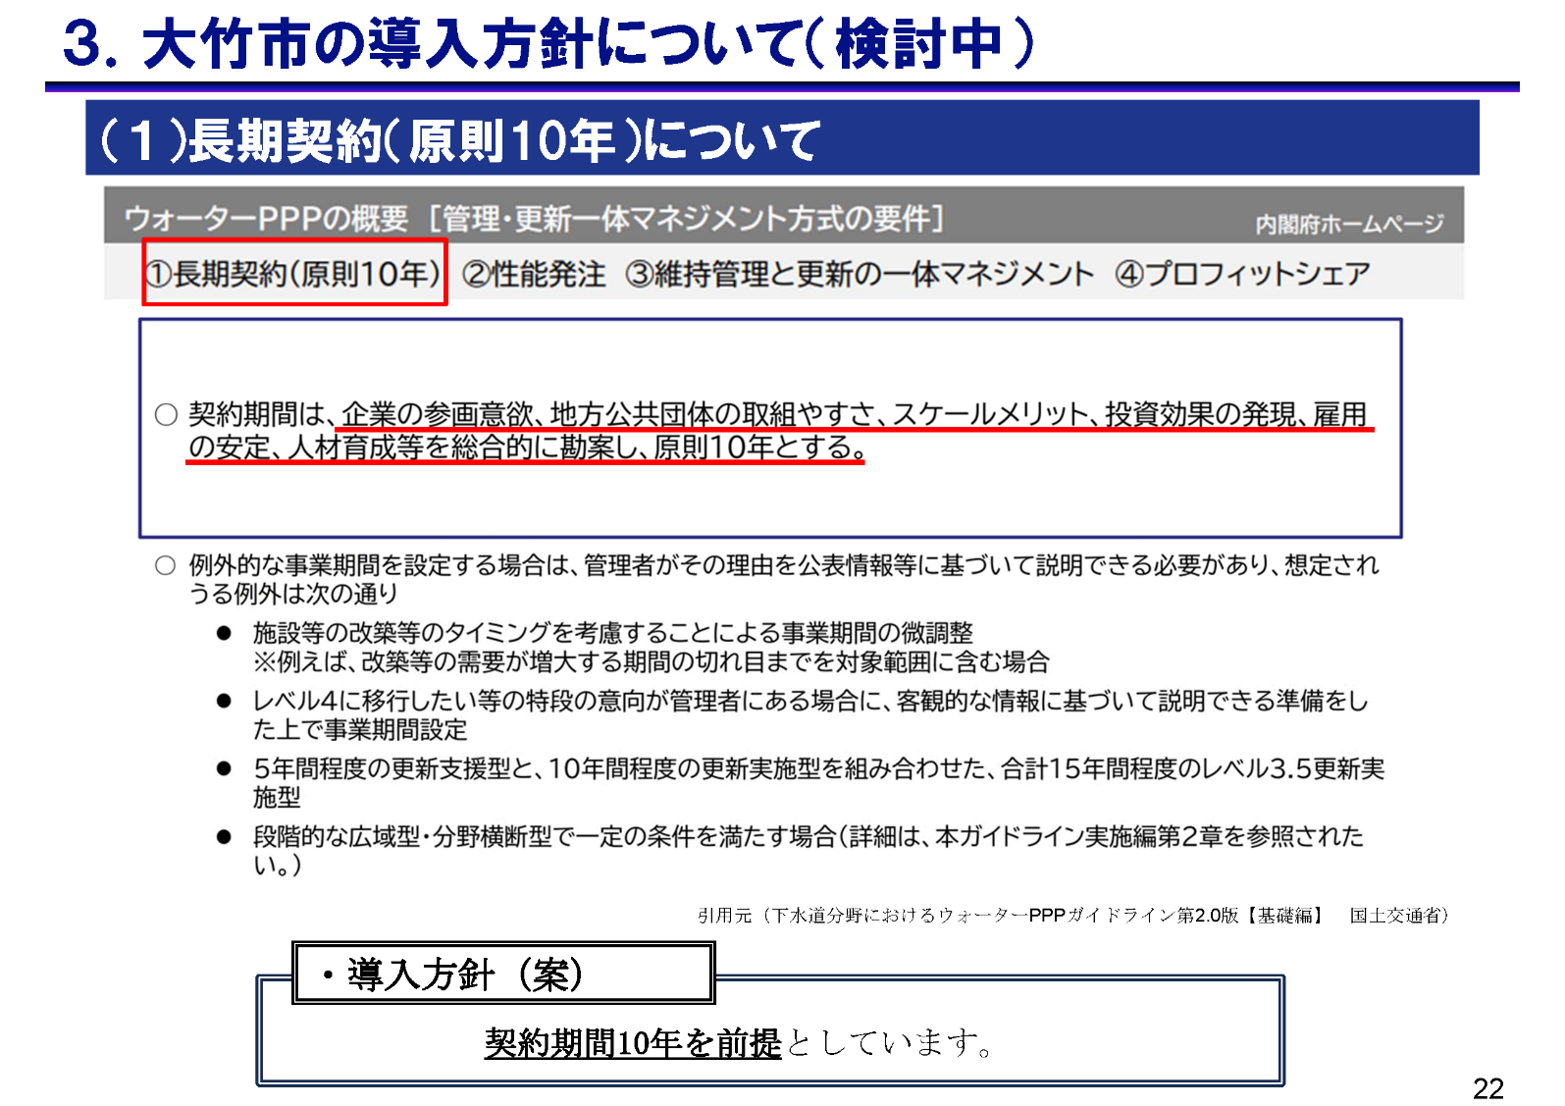

 | 【問4】 |  | 管路については当初は仕様発注で段階的な性能発注を想定しております。 管路の性能発注について、該当するものに〇をつけてください。

 |  |  | 1 | 性能発注の実績があるため可能
 |  |  | 2 | 性能発注の実績のある業者とJVを組成できれば対応可能
 |  |  | 3 | 段階的な性能発注ならば可能
 |  |  | 4 | 性能発注での対応は不可能である
 |  |  | 5 | その他
 |  |  | 6 | 分からない

 |  |  | 補足説明やその他の内容を自由に記入してください。

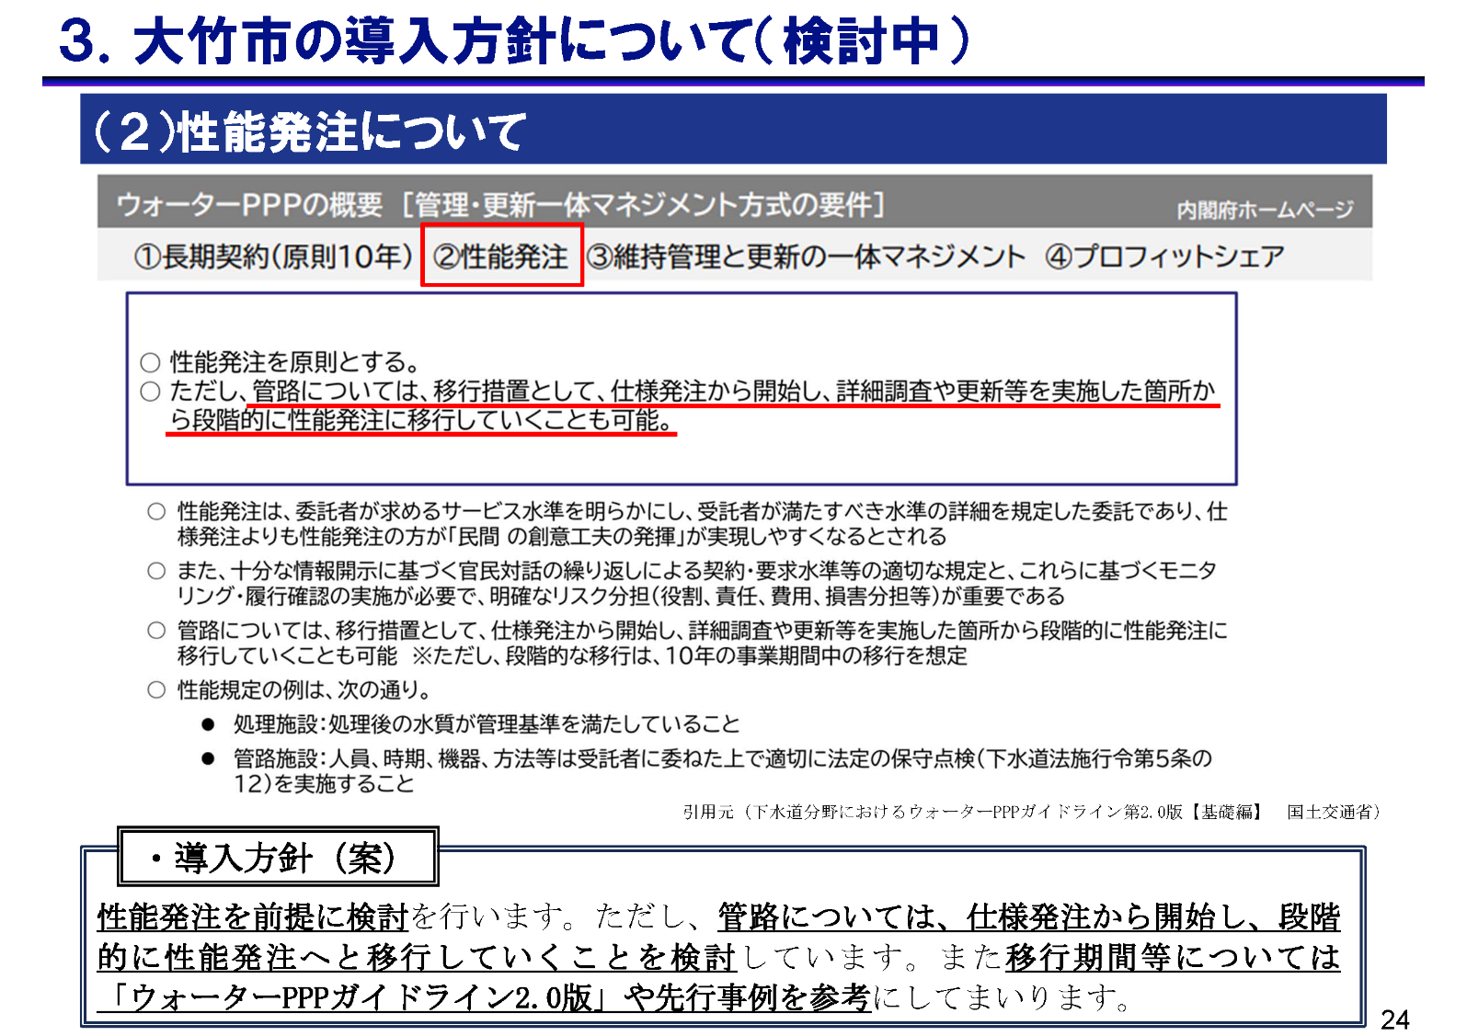

 | 【問5】 |  | 大竹市は現在、マネジメント方式として公共下水道の処理場・ポンプ場は更新支援型、その他の施設（公共下水道：管渠・マンホールポンプ場、農業・漁業集落排水施設：処理場・マンホールポンプ場・管渠）については更新実施型で検討しています。民間事業者様の立場から見て、それぞれの施設のマネジメント方式について、最も適していると考えられるものに〇をつけてください。

 |  |  |  |  |  |  | 更新実施型 |  | 更新支援型 | わからない
 |  |  | 公共 下水道 |  | 処理場
 |  |  |  |  | ポンプ場
 |  |  |  |  | ＭＰ場
 |  |  |  |  | 管渠
 |  |  | 集落 排水 |  | 処理場
 |  |  |  |  | ＭＰ場
 |  |  |  |  | 管渠

 |  |  | 補足説明やその他の内容を自由に記入してください。

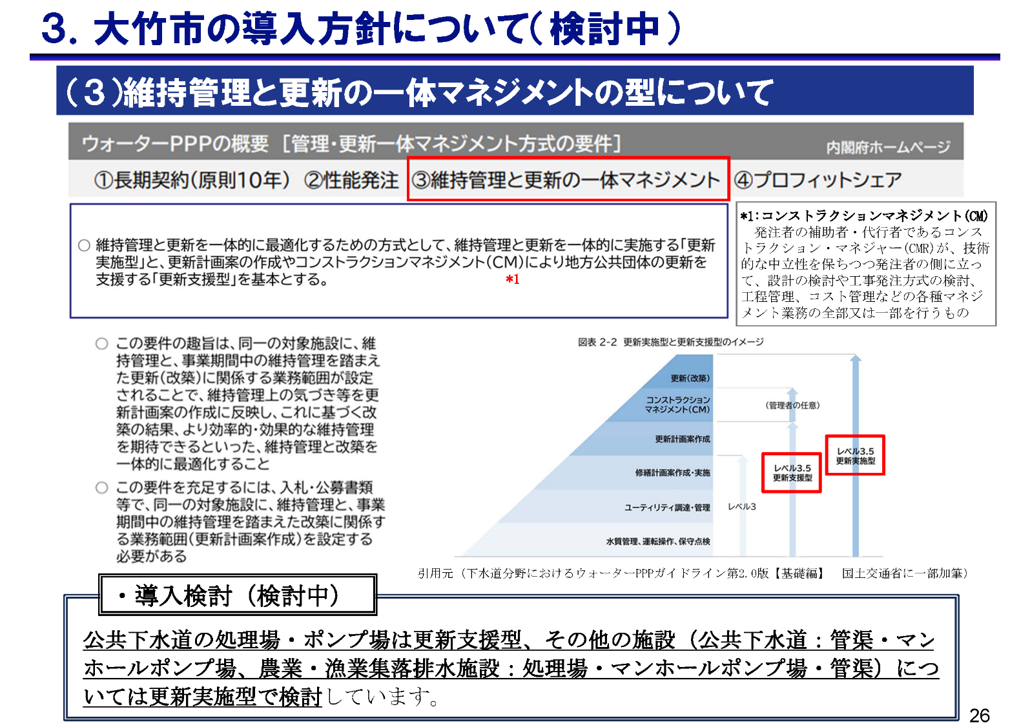

 | 【問6】 |  | 「プロフィットシェア」の仕組みを導入する場合、可能と思われる要因を選んでください。(複数回答可）

 |  |  | 1 | ユーティリティの削減による場合
 |  |  | 2 | 一日あたりの業務の進捗が大幅に大きくなった場合
 |  |  | 3 | 交通誘導員の削減による場合
 |  |  | 4 | 最新技術の設備導入による効率化が図れた場合
 |  |  | 5 | その他
 |  |  | 6 | 分からない

 |  |  | 補足説明やその他の内容を自由に記入してください。

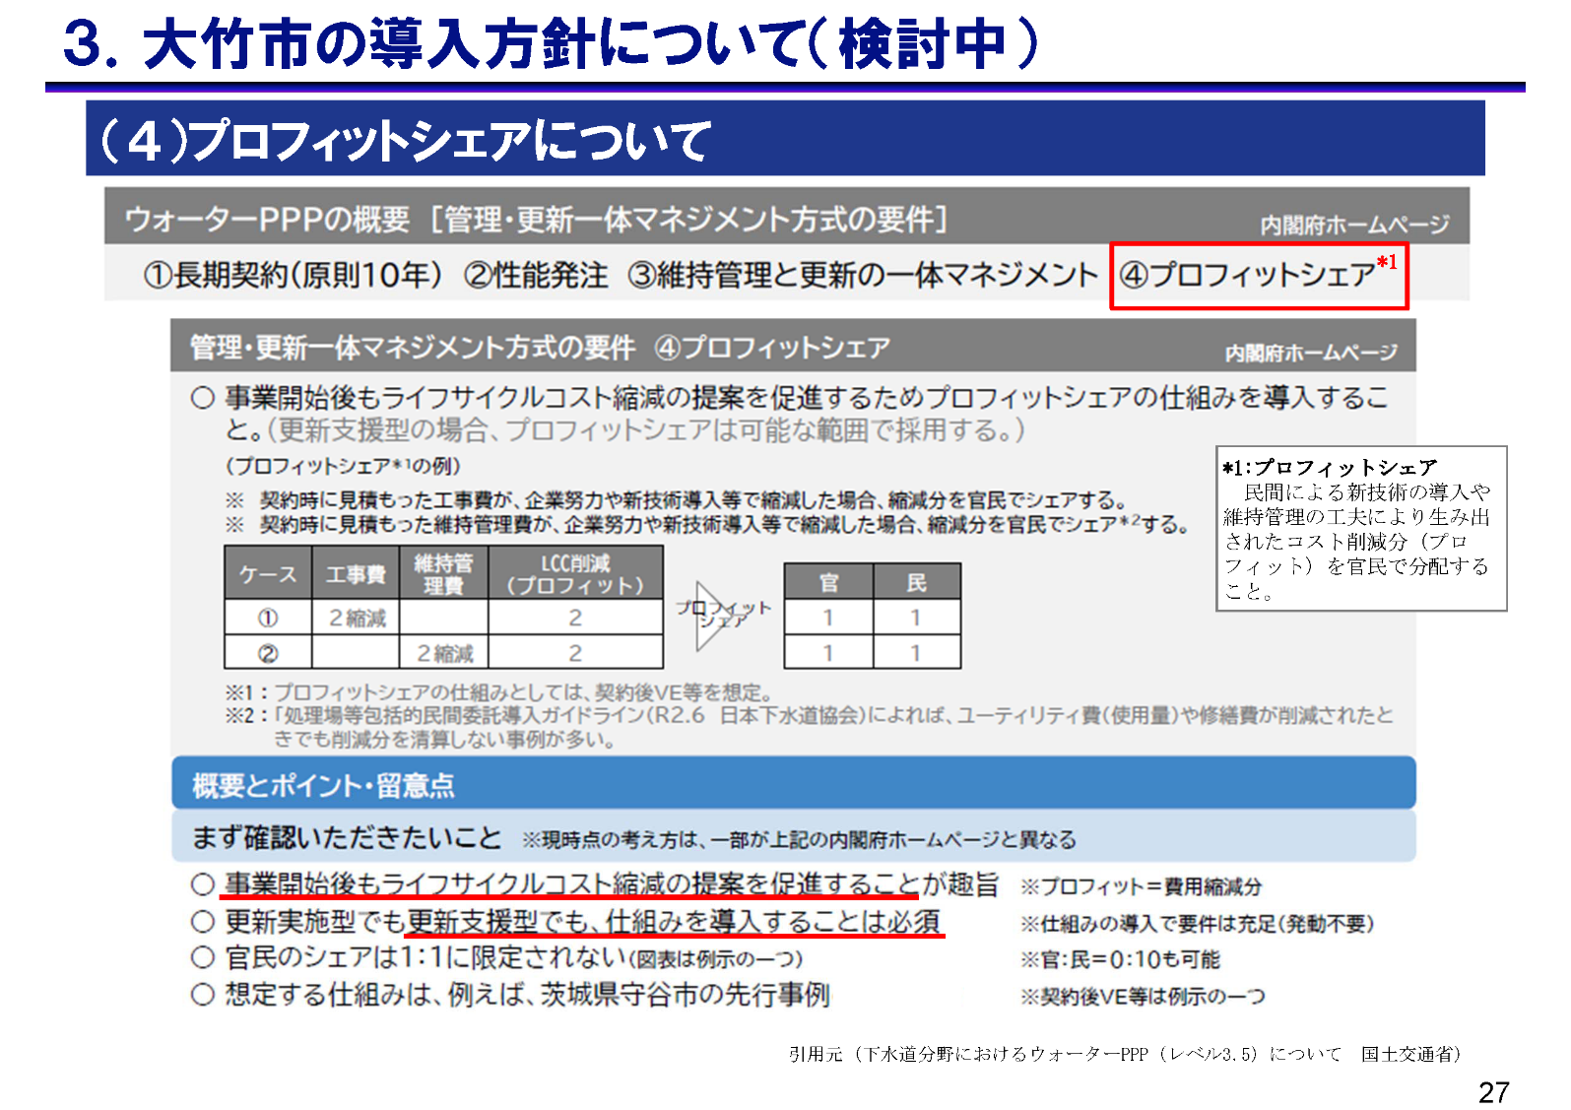

 | 【大竹市ウォーターＰＰＰの事業方針について】

 | 【問7】 |  | 下水道分野におけるウォーターPPPガイドラインでは、処理区内のすべての施設（管路、マンホールポンプ場、処理場、ポンプ場）を対象として一旦は検討することとされております。 ウォーターＰＰＰを実施するうえで望ましいと考える施設・工種を「〇」、望ましくないと考える施設・工種を「✕」、貴社の担当業務範囲外であり、対応可否が不明の場合には「？」を選択してください。

 |  |  | 処理場に関する業務
 |  |  | 維持管理業務 |  |  |  |  | 運転管理業務
 |  |  |  |  |  |  |  | ユーティリティ調達・管理業務
 |  |  |  |  |  |  |  | 緊急対応業務
 |  |  |  |  |  |  |  | 修繕業務
 |  |  |  |  |  |  |  | 水質分析業務
 |  |  |  |  |  |  |  | 機械設備の保守点検業務
 |  |  |  |  |  |  |  | 電気設備の保守点検業務
 |  |  |  |  |  |  |  | 台帳管理（データ管理）業務
 |  |  |  |  |  |  |  | 災害対応業務
 |  |  |  |  |  |  |  | 施設衛生管理（清掃等）
 |  |  | 改築・更新業務 |  |  |  |  | 更新計画策定業務
 |  |  |  |  |  |  |  | 詳細設計業務
 |  |  |  |  |  |  |  | 単純更新業務
 |  |  |  |  |  |  |  | 改築業務
 |  |  |  |  |  |  |  | CM業務

 |  |  | ポンプ場に関する業務
 |  |  | 維持管理業務 |  |  |  |  | 運転管理業務
 |  |  |  |  |  |  |  | ユーティリティ調達・管理業務
 |  |  |  |  |  |  |  | 緊急対応業務
 |  |  |  |  |  |  |  | 修繕業務
 |  |  |  |  |  |  |  | 機械設備の保守点検業務
 |  |  |  |  |  |  |  | 電気設備の保守点検業務
 |  |  |  |  |  |  |  | 点検（オーバーホール）
 |  |  |  |  |  |  |  | 台帳管理（データ管理）業務
 |  |  |  |  |  |  |  | 災害対応業務
 |  |  |  |  |  |  |  | 施設衛生管理（清掃等）
 |  |  | 改築・更新業務 |  |  |  |  | 更新計画策定業務
 |  |  |  |  |  |  |  | 詳細設計業務
 |  |  |  |  |  |  |  | 単純更新業務
 |  |  |  |  |  |  |  | 改築業務
 |  |  |  |  |  |  |  | CM業務

 |  |  | マンホールポンプに関する業務
 |  |  | 維持管理業務 |  |  |  |  | 住民対応業務
 |  |  |  |  |  |  |  | 緊急対応業務
 |  |  |  |  |  |  |  | 修繕業務
 |  |  |  |  |  |  |  | 機械設備の保守点検業務
 |  |  |  |  |  |  |  | 電気設備の保守点検業務
 |  |  |  |  |  |  |  | 定期清掃
 |  |  |  |  |  |  |  | 台帳管理（データ管理）業務
 |  |  |  |  |  |  |  | 災害対応業務
 |  |  | 改築・更新業務 |  |  |  |  | 更新計画策定業務
 |  |  |  |  |  |  |  | 詳細設計業務
 |  |  |  |  |  |  |  | 単純更新業務
 |  |  |  |  |  |  |  | 改築業務
 |  |  |  |  |  |  |  | CM業務

 |  |  | 管路施設に関する業務
 |  |  | 維持管理業務 |  |  |  |  | 住民対応業務
 |  |  |  |  |  |  |  | 緊急対応業務
 |  |  |  |  |  |  |  | 修繕業務
 |  |  |  |  |  |  |  | 巡視（地表面を目視でパトロール）
 |  |  |  |  |  |  |  | 管路内の点検、調査
 |  |  |  |  |  |  |  | マンホールの点検、調査
 |  |  |  |  |  |  |  | 定期清掃
 |  |  |  |  |  |  |  | 台帳管理（データ管理）業務
 |  |  |  |  |  |  |  | 災害対応業務
 |  |  | 改築・更新業務 |  |  |  |  | 更新計画策定業務
 |  |  |  |  |  |  |  | 詳細設計業務
 |  |  |  |  |  |  |  | 単純更新業務
 |  |  |  |  |  |  |  | 改築業務
 |  |  |  |  |  |  |  | CM業務

 |  |  | 集落排水処理施設に関する業務
 |  |  | 維持管理業務 |  |  |  |  | ユーティリティ調達・管理業務
 |  |  |  |  |  |  |  | 緊急対応業務
 |  |  |  |  |  |  |  | 修繕業務
 |  |  |  |  |  |  |  | 水質分析業務
 |  |  |  |  |  |  |  | 機械設備の保守点検業務
 |  |  |  |  |  |  |  | 電気設備の保守点検業務
 |  |  |  |  |  |  |  | 台帳管理（データ管理）業務
 |  |  |  |  |  |  |  | 災害対応業務
 |  |  |  |  |  |  |  | 施設衛生管理（清掃等）
 |  |  | 改築・更新業務 |  |  |  |  | 更新計画策定業務
 |  |  |  |  |  |  |  | 詳細設計業務
 |  |  |  |  |  |  |  | 単純更新業務
 |  |  |  |  |  |  |  | 改築業務
 |  |  |  |  |  |  |  | CM業務

 |  |  | 集落排水管路・マンホールポンプに関する業務
 |  |  | 維持管理業務 |  |  |  |  | 住民対応業務
 |  |  |  |  |  |  |  | 緊急対応業務
 |  |  |  |  |  |  |  | 修繕業務
 |  |  |  |  |  |  |  | 巡視（地表面を目視でパトロール）
 |  |  |  |  |  |  |  | 管路内の点検、調査
 |  |  |  |  |  |  |  | マンホールの点検、調査
 |  |  |  |  |  |  |  | 定期清掃
 |  |  |  |  |  |  |  | 台帳管理（データ管理）業務
 |  |  |  |  |  |  |  | 災害対応業務
 |  |  | 改築・更新業務 |  |  |  |  | 更新計画策定業務
 |  |  |  |  |  |  |  | 詳細設計業務
 |  |  |  |  |  |  |  | 単純更新業務
 |  |  |  |  |  |  |  | 改築業務
 |  |  |  |  |  |  |  | CM業務

 |  |  | 回答説明や補足説明を自由に記入してください。

 | 【問8】 |  | 上下水道は、地元企業の寄与によって成り立っていることも多く、上下水道の持続性の向上のためには、地元企業の協力は不可欠であると考えております。 そこで、大竹市では地元企業に配慮した事業スキームを検討しております。説明資料記載の事業スキームについて、該当するものに〇をお願いします。

 |  |  | 1 | 入札・公募条件の工夫による地元企業への配慮が望ましい
 |  |  | 2 | 対象業務設定の工夫による地元企業への配慮が望ましい
 |  |  | 3 | 入札・公募条件及び対象業務設定の両方の工夫による地元企業への配慮が望ましい
 |  |  | 4 | その他
 |  |  | 5 | 分からない

 |  |  | 補足説明やその他の内容を自由に記入してください。

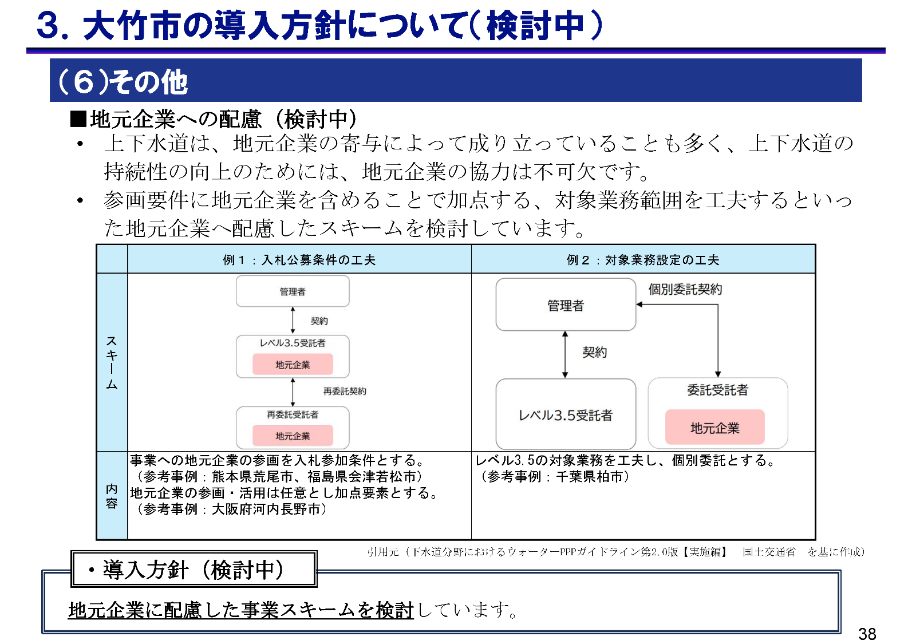

 | 【問9】 |  | 現在大竹市としてはリスク分担（案）、及び物価上昇に対する対応方針（案）を検討しております。現在検討しているリスク分担（案）、及び物価上昇に対する対応方針（案）は適切であると考えますか。

 |  |  | 1 | 適切である
 |  |  | 2 | 適切でない
 |  |  | 3 | 分からない

 |  |  | 補足説明やその他の内容を自由に記入してください。

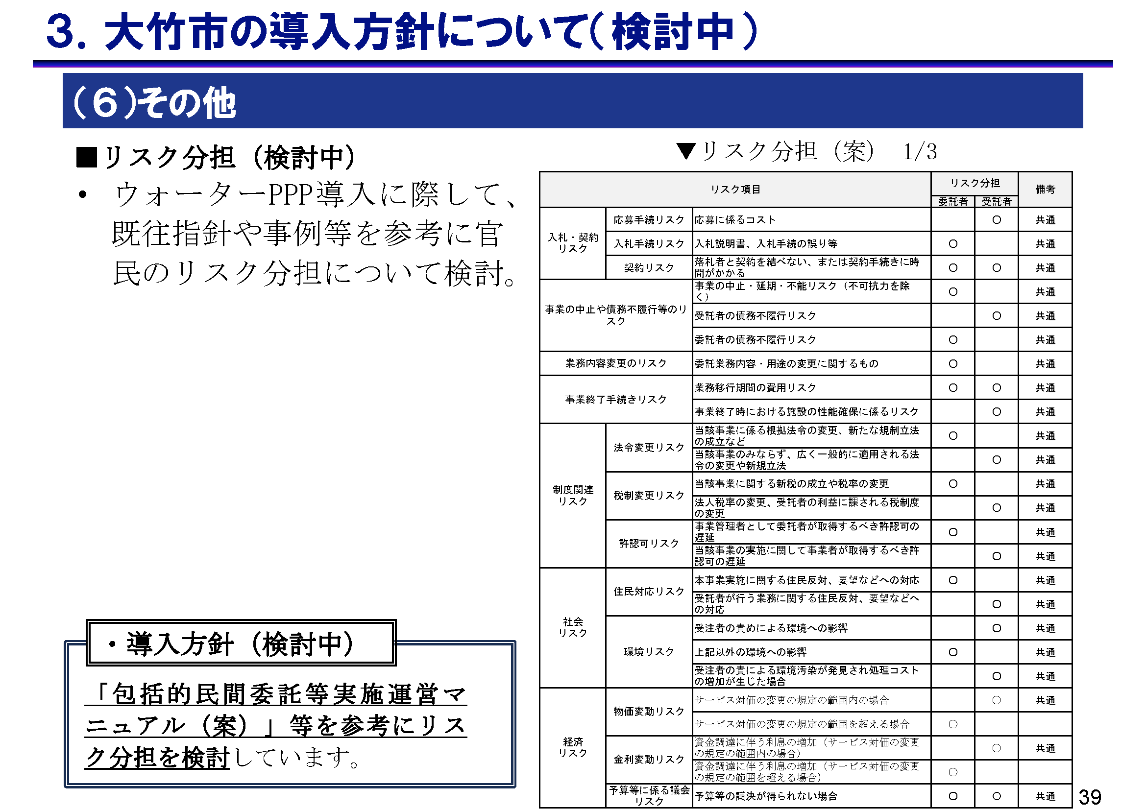

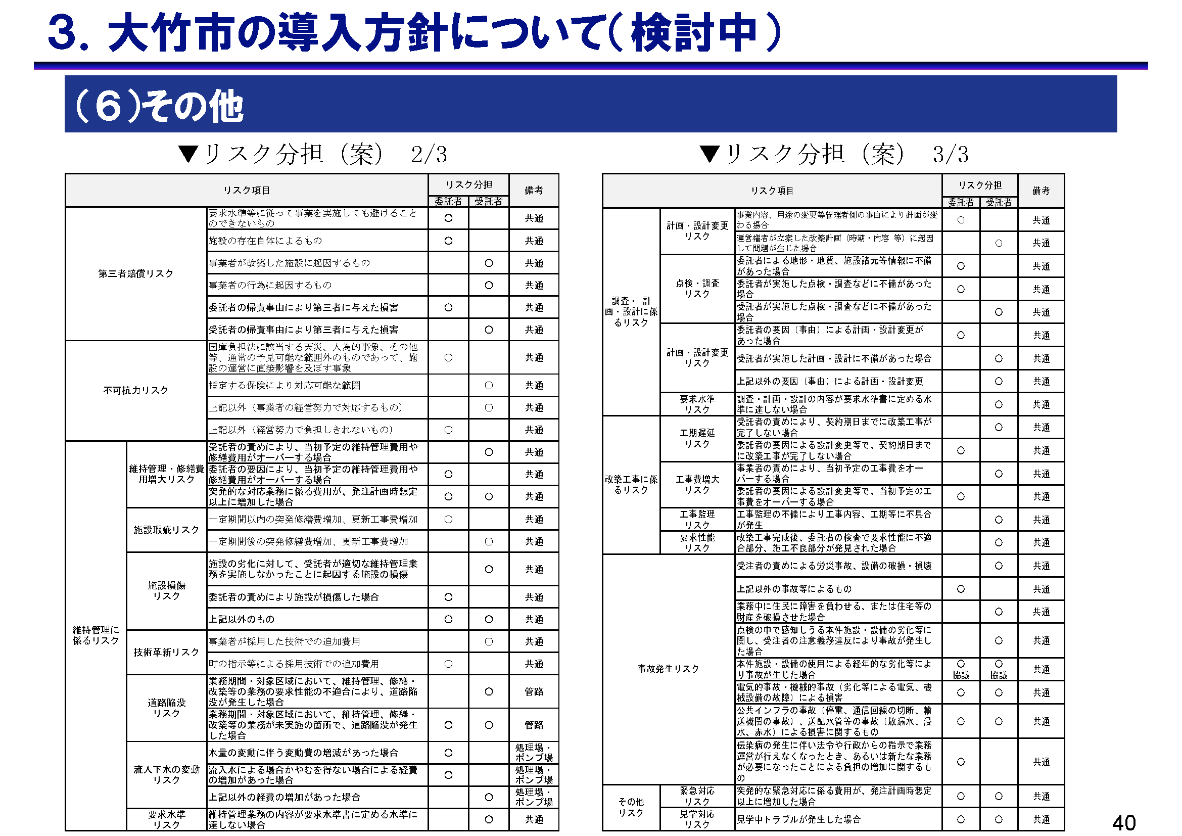

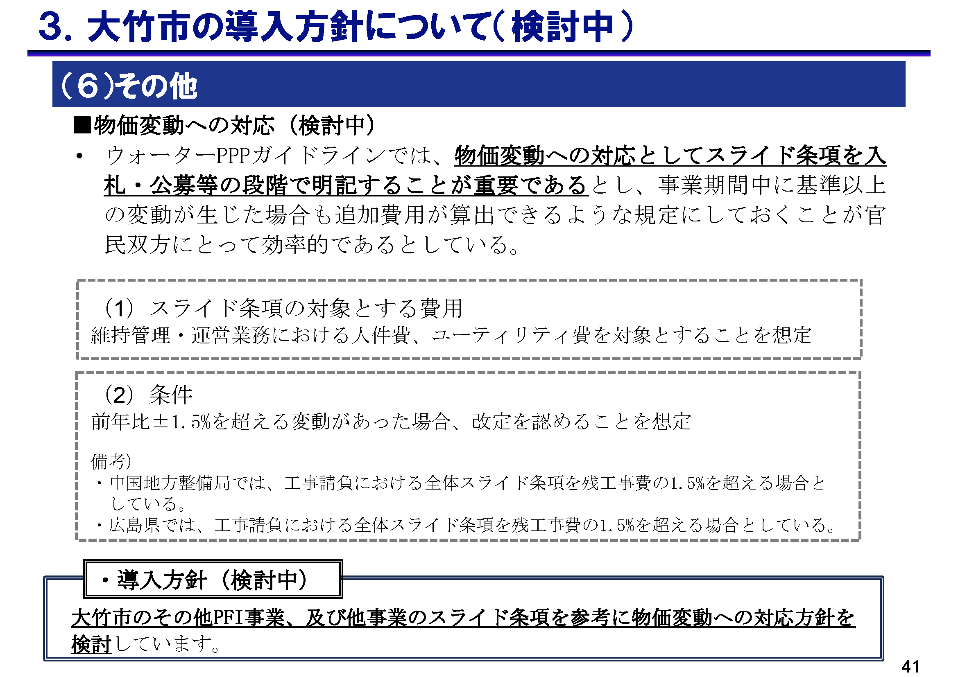

 | 【問10】 |  | 想定業務範囲を受託する際に、懸念事項やリスクがあれば該当するものに〇をお願いします。（該当する項目に「○」を選択(複数回答可)）

 |  |  | 1 | 官民連携事業に関する知識や経験がない
 |  |  | 2 | ウォーターPPP事業に関する知識がない
 |  |  | 3 | 事業規模が過大
 |  |  | 4 | 事業規模が過少
 |  |  | 5 | 処理場・ポンプ場等の改築事業の規模が過大
 |  |  | 6 | 処理場・ポンプ場等の改築事業の規模が過小
 |  |  | 7 | 人員・人材を確保できない
 |  |  | 8 | グループ企業を構成したり、構成員になることが困難
 |  |  | 9 | 大手企業との連携が困難
 |  |  | 10 | 地元企業との連携が困難
 |  |  | 11 | 対象範囲に管路が含まれている
 |  |  | 12 | 対象範囲に処理場などの施設が含まれている
 |  |  | 13 | 業務範囲（管路が更新実施型となること）
 |  |  | 14 | 業務範囲（処理場などの施設が更新実施型となること）
 |  |  | 15 | 民側のリスク分担
 |  |  | 16 | 契約後の物価変動や人件費上昇などへの対応
 |  |  | 17 | プロフィットシェアの配分や内容
 |  |  | 18 | 管路施設の性能規定の指標や内容
 |  |  | 19 | 公募時に開示される情報内容
 |  |  | 20 | その他

 |  |  | 補足説明やその他の内容を自由に記入してください。

 | 【問11】 |  | 大竹市では現行の包括業務（処理場、マンホールポンプ、ポンプ場）に 管路施設、集落排水施設を業務範囲に含めることを想定しています。 現時点で本事業に参入する意向はありますか。該当するものに〇をお願いします。

 |  |  | 1 | 積極的に参入したい
 |  |  | 2 | 条件が整えば参入したい
 |  |  | 3 | 参入するつもりはない
 |  |  | 4 | 分からない

 |  |  | 補足説明やその他の内容を自由に記入してください。

 | 【問12】 |  | 【問11】で「積極的に参入したい」「条件が整えば参入したい」と回答した方にお尋ねします。事業に参入する際に、代表企業か構成員のどちらで参入することになりますか。該当するものに〇をお願いします。(複数回答可） ※代表企業が統括管理業務を担うことを想定しております。

 |  |  | 1 | 単独で参入
 |  |  | 2 | SPC・JV等の代表企業として参入
 |  |  | 3 | SPC・JV等の構成企業として参入
 |  |  | 4 | SPC・JV等の下請企業等として参入
 |  |  | 5 | 未定
 |  |  | 6 | その他

 |  |  | 補足説明やその他の内容を自由に記入してください。

 | 【問13】 |  | 【問11】で「積極的に参入したい」「条件が整えば参入したい」と回答した方にお尋ねします。貴社が本市のウォーターＰＰＰ事業に参入する場合、管路と施設（下水処理場・ポンプ場など）の発注は「一体」と「個別」のどちらが実現性が高いと考えますか。 該当するものに〇をお願いします。

 |  |  | 1 | 管路と施設とを一体的に発注するほうが実現性が高い
 |  |  | 2 | 管路と施設は個別に発注するほうが実現性が高い
 |  |  | 3 | どちらとも言えない
 |  |  | 4 | 分からない

 |  |  | 補足説明やその他の内容を自由に記入してください。

 | 【問14】 |  | 【問11】で「参入するつもりはない」「分からない」と回答された方にお尋ねします。 参入に意欲的でない理由に〇をお願いします。(複数回答可）

 |  |  | 1 | ウォーターＰＰＰに関心がないため。
 |  |  | 2 | 料金収入が減少している点、長期の事業回収期間を要する点などから収益性が低いため。
 |  |  | 3 | 長期契約では、将来にわたる人口動態や経済状況の変動が予測しにくく、不確実性が高いため。
 |  |  | 4 | 技術者の減少・高齢化により、人材の確保が困難であるため。
 |  |  | 5 | その他

 |  |  | 補足説明やその他の内容を自由に記入してください。

 | 【問15】 |  | 大竹市は現在、マネジメント方式として公共下水道の処理場・ポンプ場は更新支援型、その他の施設（公共下水道：管渠・マンホールポンプ場、農業・漁業集落排水施設：処理場・マンホールポンプ場・管渠）については更新実施型で検討しています。 大竹市がウォーターＰＰＰを導入した場合に、貴社が参入を検討したい工種に〇をお願いします。（該当する項目に「○」を選択(複数回答可)） ※貴社単独で対応可能な工種を選択してください。
 |  |  | 処理場に関する業務
 |  |  | 維持管理業務 |  |  |  |  | 運転管理業務
 |  |  |  |  |  |  |  | ユーティリティ調達・管理業務
 |  |  |  |  |  |  |  | 緊急対応業務
 |  |  |  |  |  |  |  | 修繕業務
 |  |  |  |  |  |  |  | 水質分析業務
 |  |  |  |  |  |  |  | 機械設備の保守点検業務
 |  |  |  |  |  |  |  | 電気設備の保守点検業務
 |  |  |  |  |  |  |  | 台帳管理（データ管理）業務
 |  |  |  |  |  |  |  | 災害対応業務
 |  |  |  |  |  |  |  | 施設衛生管理（清掃等）
 |  |  | 改築・更新業務 |  |  |  |  | 更新計画策定業務
 |  |  |  |  |  |  |  | 詳細設計業務
 |  |  |  |  |  |  |  | 単純更新業務
 |  |  |  |  |  |  |  | 改築業務
 |  |  |  |  |  |  |  | CM業務

 |  |  | ポンプ場に関する業務
 |  |  | 維持管理業務 |  |  |  |  | 運転管理業務
 |  |  |  |  |  |  |  | ユーティリティ調達・管理業務
 |  |  |  |  |  |  |  | 緊急対応業務
 |  |  |  |  |  |  |  | 修繕業務
 |  |  |  |  |  |  |  | 機械設備の保守点検業務
 |  |  |  |  |  |  |  | 電気設備の保守点検業務
 |  |  |  |  |  |  |  | 点検（オーバーホール）
 |  |  |  |  |  |  |  | 台帳管理（データ管理）業務
 |  |  |  |  |  |  |  | 災害対応業務
 |  |  |  |  |  |  |  | 施設衛生管理（清掃等）
 |  |  | 改築・更新業務 |  |  |  |  | 更新計画策定業務
 |  |  |  |  |  |  |  | 詳細設計業務
 |  |  |  |  |  |  |  | 単純更新業務
 |  |  |  |  |  |  |  | 改築業務
 |  |  |  |  |  |  |  | CM業務

 |  |  | マンホールポンプに関する業務
 |  |  | 維持管理業務 |  |  |  |  | 住民対応業務
 |  |  |  |  |  |  |  | 緊急対応業務
 |  |  |  |  |  |  |  | 修繕業務
 |  |  |  |  |  |  |  | 機械設備の保守点検業務
 |  |  |  |  |  |  |  | 電気設備の保守点検業務
 |  |  |  |  |  |  |  | 定期清掃
 |  |  |  |  |  |  |  | 台帳管理（データ管理）業務
 |  |  |  |  |  |  |  | 災害対応業務
 |  |  | 改築・更新業務 |  |  |  |  | 更新計画策定業務
 |  |  |  |  |  |  |  | 詳細設計業務
 |  |  |  |  |  |  |  | 単純更新業務
 |  |  |  |  |  |  |  | 改築業務
 |  |  |  |  |  |  |  | CM業務

 |  |  | 管路施設に関する業務
 |  |  | 維持管理業務 |  |  |  |  | 住民対応業務
 |  |  |  |  |  |  |  | 緊急対応業務
 |  |  |  |  |  |  |  | 修繕業務
 |  |  |  |  |  |  |  | 巡視（地表面を目視でパトロール）
 |  |  |  |  |  |  |  | 管路内の点検、調査
 |  |  |  |  |  |  |  | マンホールの点検、調査
 |  |  |  |  |  |  |  | 定期清掃
 |  |  |  |  |  |  |  | 台帳管理（データ管理）業務
 |  |  |  |  |  |  |  | 災害対応業務
 |  |  | 改築・更新業務 |  |  |  |  | 更新計画策定業務
 |  |  |  |  |  |  |  | 詳細設計業務
 |  |  |  |  |  |  |  | 単純更新業務
 |  |  |  |  |  |  |  | 改築業務
 |  |  |  |  |  |  |  | CM業務

 |  |  | 集落排水処理施設に関する業務
 |  |  | 維持管理業務 |  |  |  |  | ユーティリティ調達・管理業務
 |  |  |  |  |  |  |  | 緊急対応業務
 |  |  |  |  |  |  |  | 修繕業務
 |  |  |  |  |  |  |  | 水質分析業務
 |  |  |  |  |  |  |  | 機械設備の保守点検業務
 |  |  |  |  |  |  |  | 電気設備の保守点検業務
 |  |  |  |  |  |  |  | 台帳管理（データ管理）業務
 |  |  |  |  |  |  |  | 災害対応業務
 |  |  |  |  |  |  |  | 施設衛生管理（清掃等）
 |  |  | 改築・更新業務 |  |  |  |  | 更新計画策定業務
 |  |  |  |  |  |  |  | 詳細設計業務
 |  |  |  |  |  |  |  | 単純更新業務
 |  |  |  |  |  |  |  | 改築業務
 |  |  |  |  |  |  |  | CM業務

 |  |  | 集落排水管路・マンホールポンプに関する業務
 |  |  | 維持管理業務 |  |  |  |  | 住民対応業務
 |  |  |  |  |  |  |  | 緊急対応業務
 |  |  |  |  |  |  |  | 修繕業務
 |  |  |  |  |  |  |  | 巡視（地表面を目視でパトロール）
 |  |  |  |  |  |  |  | 管路内の点検、調査
 |  |  |  |  |  |  |  | マンホールの点検、調査
 |  |  |  |  |  |  |  | 定期清掃
 |  |  |  |  |  |  |  | 台帳管理（データ管理）業務
 |  |  |  |  |  |  |  | 災害対応業務
 |  |  | 改築・更新業務 |  |  |  |  | 更新計画策定業務
 |  |  |  |  |  |  |  | 詳細設計業務
 |  |  |  |  |  |  |  | 単純更新業務
 |  |  |  |  |  |  |  | 改築業務
 |  |  |  |  |  |  |  | CM業務

 |  |  | 回答説明や補足説明を自由に記入してください。

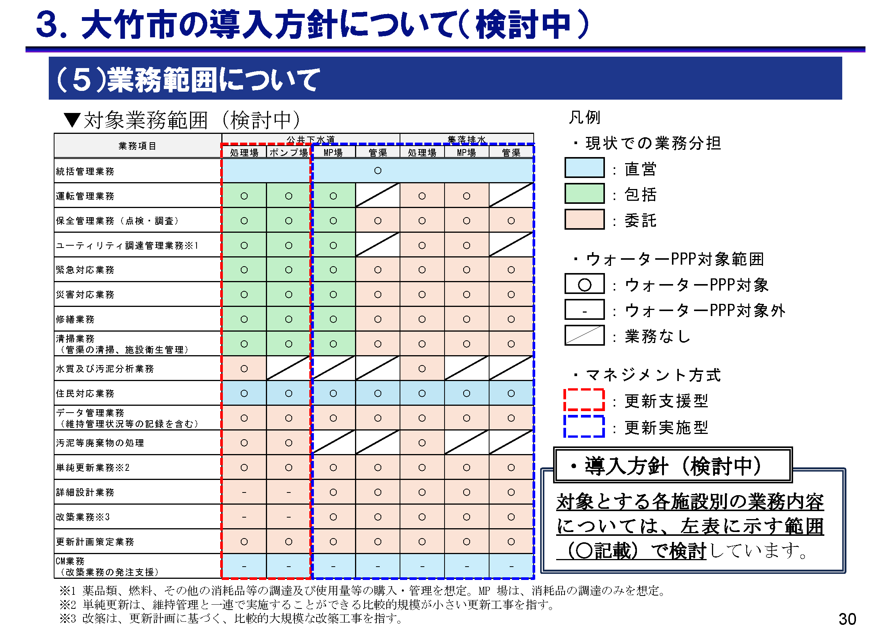

 | 【今後のスケジュール・その他】

 | 【問16】 |  | 現在大竹市としては下記のような事業者選定スケジュールを検討しており、公募開始から事業者選定まで約16カ月程度を想定しています。現在検討している事業者選定スケジュールは適切であると考えますか。

 |  |  | 1 | 適切である
 |  |  | 2 | より長い期間が必要である
 |  |  | 3 | 現在の想定よりも短い期間でも問題ない
 |  |  | 4 | 分からない

 |  |  | 補足説明やその他の内容を自由に記入してください。

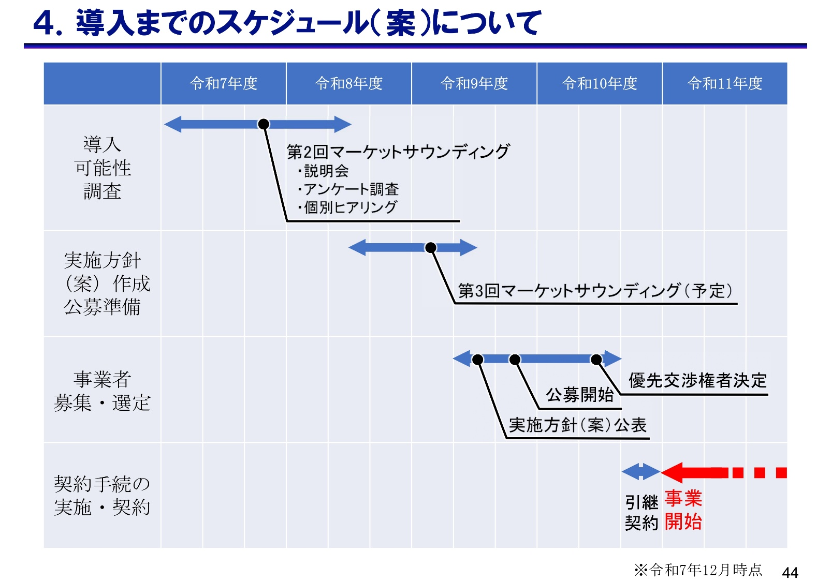

 | 【問17】 |  | 今回のご意見を踏まえ、本市ではウォーターPPPの導入について、対面での個別ヒアリングの実施を検討しております。 それらの実施時に再度お声掛けして良いか、ご回答お願い致します。 なお、個別ヒアリングは、今後の検討内容によっては実施しない場合がありますので、 ご了承ください。

 |  |  | 1 | 個別ヒアリングの参加を要望する
 |  |  | 2 | 参加は要望しない

 |  |  | 補足説明やその他の内容を自由に記入してください。

 | 【問18】 |  | 今回の調査で提示した説明資料の情報のほかに、事業参入判断の際に必要となる情報がございましたら下記にご自由にご記入ください。（ご記入いただいた情報全てを開示できないことがあります。ご了承ください。）
...

